Quickscan CBM
Opbouw Quickscan
De QuickScan geeft een snelle analyse. Deze bestaat uit twee fasen en tien bouwstenen.
Introductie film QuickScan Circulaire Businessmodellen

Fase één: Waar staat uw bedrijf?
De eerste fase van de QuickScan laat u bewust worden van de huidige positie van uw onderneming ten aanzien van duurzaamheid en circulariteit. Deze positie wordt bepaald aan de hand van vijf bouwstenen, zoals deze hieronder staan uitgeschreven. Per bouwsteen is er een set gesloten vragen opgesteld die beantwoord kunnen worden door te scoren op een vijfpuntsschaal.
Prioriteit. Welke prioriteit geeft u aan duurzaam en circulair ondernemen?
Ervaring. Welke ervaring(en) heeft u met duurzaam en circulair ondernemen?
Ambitie. Waar ligt uw ambitie wat betreft duurzaam en circulair ondernemen?
Huidige businessmodel. Hoe zijn duurzaamheid en circulariteit verweven in uw huidige businessmodel?
Uitkomsten. Hier wordt uitgelegd waar uw bedrijf staat wat betreft duurzaam en circulair ondernemen.

Ga naar Fase 1

Fase twee: ontwikkelen of aanpassen businessmodel
In deze tweede fase van de QuickScan werkt u met vijf bouwstenen aan het verkennen van een duurzaam en circulair businessmodel. Deze staan hieronder gerangschikt in de volgorde waarin ze aan bod komen. Bij elke bouwsteen wordt een vraag gesteld. Bij elke vraag kunt u één or meer opties selecteren.
Basistype businessmodel. Welk businessmodel sluit het beste aan op uw ervaring en ambities?
Tip: Bekijk vooral de voorbeelden van de bedrijven die dit basistype al toepassen.
R-strategieën. Welke R-strategie(ën) sluit(en) het beste aan bij uw ambitie?
Organisatievorm. Welke organisatievorm helpt het beste om die ambitie te realiseren?
Ondersteunende processen. Welke ondersteunende processen zijn belangrijk en heeft u de kennis en kunde daarvoor in huis?
Verdienmodellen. Welk verdienmodel sluit het beste aan op eerder gemaakte keuzes?

Ga naar Fase 2

Fase 1 Waar staat uw bedrijf
Quickscan Fase 1: Waar staat uw bedrijf?
Volgende
Geef bij elke stelling aan of dit voor u van toepassing is op een schaal van 1 (helemaal niet van toepassing) tot 5 (heel erg van toepassing).

Resultaat Quickscan Fase 1
 | Quickscan Fase 1
Prioriteit bepalen | 24 | 0 | 40 | 0 | 0
Ambitie | 21 | 0 | 0 | 40 | 0
Analyse huidige businessmodel | 21 | 0 | 0 | 0 | 40
Ervaring | 24 | 40 | 0 | 0 | 0
Standaard staan de scores hieronder op 3, verander deze in uw eigen keuze.
Waarom is duurzaam en circulair ondernemen belangrijk voor uw bedrijf? |  | Wat heeft u tot op heden aan duurzaam en circulair ondernemen gedaan?
Prioriteit bepalen | 24 | Ervaring | 24
Het is financieel aantrekkelijk (door bijvoorbeeld subsidies of grondstofprijzen, energieprijzen, etc.). | 3 | Duurzaam en circulair ondernemen is ons goed bekend. | 3
Om personeel te krijgen moeten we wel duurzaam en circulair zijn. | 3 | Onze productie/bouw is efficiënter en we produceren minder afval. | 3
Als bedrijf hebben wij de ambitie duurzaam en circulair te zijn. | 3 | Wij gebruiken als het kan gerecyclede grondstoffen. | 3
Werken aan duurzaamheid en circulariteit heeft een positieve invloed op onze markt- positie. | 3 | Voor ons is duurzaam en circulair ondernemen geen leuke optie maar strategisch leidend. | 3
We willen problemen met grondstoffen schaarste in de toekomst voorkomen. | 3 | Wij doen aan energiebesparing en zijn begonnen met eigen energie opwekken. | 3
Het is nu al van belang voor ons bedrijf. | 3 | Wij werken toe naar een volledig circulair productie-/bouwproces. | 3
We zullen spoedig door wetgeving wel moeten. | 3 | Wij zijn begonnen om circulair te werken met partijen in de keten. | 3
Onze klanten zullen het steeds vaker van ons verwachten | 3 | Wij zijn bezig om onze eigen producten (of onderdelen) na gebruik terug te nemen. | 3

Interpretatie:
Score per as tussen 10-20: u staat nog aan het begin van duurzaam en circulair ondernemen.
Score per as tussen 21-30: u bent duidelijk al begonnen maar kan nog een heleboel stappen zetten.
Score per as tussen 31-40: u bent een koploper en op zoek naar inspiratie voor de ‘next step’.
Hoe wilt u zich de komende jaren verder ontwikkelen op het gebied van duurzaam en circulair ondernemen? |  | Wij zijn bezig om onze eigen producten/bouwdelen/onderdelen/bouwmaterialen na gebruik terug te nemen.
Ambitie | 21 | Analyse huidige businessmodel | 21
Wij hebben duidelijke plannen en doelen voor de komende jaren. | 3 | Wij kijken kritisch naar ons businessmodel. | 3
Wij willen toewerken naar werken met gerecyclede/hergebruikte grondstoffen. | 3 | We kijken hoe naast service ook verdienstelijking gebruikt kan worden. | 3
Wij gaan het ontwerp van onze producten en/of bouwwerken circulair maken. | 3 | Steeds vaker gebruiken we ons afval als grondstof. | 3
Onze klanten zullen in de toekomst alleen nog diensten afnemen. | 3 | Voor ons staat waardebehoud vanaf het ontwerp centraal. | 3
Wij werken aan beheer van de levenscyclus van onze producten. | 3 | De wet verplicht ons om een percentage recyclaat te verwerken. | 3
We passen ons stapsgewijs aan wet- en regelgeving aan. | 3 | We proberen met partners een kringloop te sluiten. | 3
Over zeg 10 jaar willen we een circulaire en duurzame onderneming zijn. | 3 | We bieden onze klanten digitalisering en (service) tracking van producten/bouwwerken aan. | 3

Fase 2 Businessmodel
Quickscan Fase 2: kenmerken van het ontwikkelde businessmodel

Aan de Slag

 | Hier wordt een overzicht gegenereerd van gekozen kenmerken voor je Circulaire Business Model

 | Basistype Businessmodel | R-strategieën | Organisatievorm | Ondersteunende processen | Verdienmodellen

 | Grondstofmodel | Refuse | In de eigen organisatie | Digitalisering & Dataficatie | Abonnement | Marktplaats
 | Ontwerpmodel | Rethink | In de bestaande keten | Retourlogistiek | Analytics as a Service | Onderhoud en inspectie
 | Levensduurverlengingsmodel | Reduce | In kringloop met meerdere partijen | Competenties | Barter | Open access
 | Platform(deel)model | Re-use | In systeem van meerdere kringlopen | Technische Infrastructuur | Bounus-malus regeling | Pay per performance
 | Verdienstelijkingsmodel | Repair |  | Inrichting (productie)processen | Borgstelling | Product as a Service
 | Beheer(s)model | Refurbish |  | Voorraadbeheer | Compensatie (ETS, boomaanplant) | Mobility as a Service
 | Levenscyclusmodel | Remanufacture |  | Materiaalbemiddelingsplatform | Circulariteitsbijdrage | Poolen
 |  | Repurpose |  | Kwaliteitsbewaking | Cross-selling | Produceren op afroep
 |  | Recycle |  |  | Data as a Service | Slimme beprijzing
 |  | Recover |  |  | Deelconcept zonder eigendom | Statiegeld
 |  |  |  |  | Emissiereductie | Toegang geven
 |  |  |  |  | Freemium | True price |  | Gebruik
 |  |  |  |  | Garantie | Veiling
 |  |  |  |  | Gebruik reststromen | Verhuur
 |  |  |  |  | Gebruik recyclaten | Verkoop
 |  |  |  |  | Gedeeld eigendom | Verrekenen obv grondstofverbruik
 |  |  |  |  | Koop-terugkoop | Verlengde levensduur
 |  |  |  |  | Lease | Voucher korting
Een nieuwe waardepropositie?
Kijk nog eens rustig naar alle antwoorden hierboven. Als de uitkomst van deze QuickScan een nieuw businessmodel is, hoe zou u dan het beste de waardepropositie daarvan kunnen omschrijven?
Het kan nuttig zijn deze nieuwe waardepropositie voor te leggen en verder uit te werken met medewerkers, collega’s en klanten.

 |  |  |  |  |  |  | Verantwoordelijkheid

Basistype businessmodel
Volgende

Welk Basistype businessmodel (of combinatie) businessmodel sluit het beste aan op uw huidige ervaring en ambities?
Maak een keuze door aanvinken van gewenste basismodellen (meerdere opties mogelijk):
 | Grondstofmodellen | Ontwerpmodellen | Levensduurverlengingsmodellen | Platform(deel)modellen | Verdienstelijkingsmodellen | Beheer(s)modellen | Levenscyclusmodellen

Essentie | Het grondstofmodel richt zich op het terugwinnen en hergebruiken van al in omloop zijnde grondstoffen met een zo hoog mogelijke kwaliteit. | Het ontwerpmodel richt zich op het ontwerpen van producten op basis van tegelijkertijd minder gebruik en lagere uitstoot en anderzijds op basis van kringlopen. Deze principes zijn complementair in een ontwerp. | Bij een levensduurverlengingsmodel gaat het erom dat producten en/of onderdelen zo lang mogelijk functioneel blijven, al dan niet op basis van refurbishment of het hergebruiken van (onder)delen in een ander product, zonder dat deze eerst worden teruggebracht tot een nieuwe grondstof. | Een platform(deel)model zorgt dat partijen elkaar (al dan niet online) vinden om product/dienst transacties te realiseren. Betrokken partijen streven naar efficiënter gebruik; zo min mogelijk verlies van beschikbare capaciteit en/of grondstoffen/materialen. | Een verdienstelijkingsmodel (ook vaak Product as a Service genoemd – PAAS) geeft toegang tot een functie van een product zonder dat de gebruiker eigenaar wordt van het product. | Het beheer(s)model biedt organisatorische dienstverlening (vaak in opdracht van derden, zoals producentenorganisaties ) gericht op de terug(in)name en/of recycling van een product aan het einde van de levenscyclus. Hierdoor voldoen producenten aan hun wettelijke en/of maatschappelijke verplichtingen. | Het levenscyclusmodel gaat uit van een kringloop-organisatie (georganiseerd met één of meerdere partijen) waarbij gedurende de gehele levenscyclus zicht is op de status van een product, inclusief de gebruikte en verbruikte materialen en grondstoffen, de slijtage, het noodzakelijke onderhoud (smart maintenance) en het einde van de levenscyclus.
Casus | Renewi: Zamelt afval in, verwerkt het en maakt hier nieuwe grondstoffen van. Daarnaast wint men energie terug. https://www.renewi.com/nl-nl | Facadeclick: Is een snelbouwsysteem waarbij zonder mortel of lijm snel een voegloze, circulaire gevel kan worden gebouwd met baksteen. Door te stapelen als LEGO-blokken en met kunststof verbindingsstukken vast te zetten, is dit niet alleen sneller en circulair, maar ook twee keer sterker dan traditionele gevelbouw. https://www.facadeclick.be | Durocan: Levert een warmtepompsysteem met koolzuurgas als koelvloeistof om water op temperatuur te leveren waardoor bestaande leidingen en radiatoren in een huis in gebruik kunnen blijven. Zo wordt er gemakkelijk en goedkoop gezorgd dat een woning geen aardgas meer nodig heeft. https://www.durocan.com/ | Bruggenbank: Is een platform (marktplaats) waar bruggen kunnen worden opgekocht en hergebruikt voor nieuwe bestemmingen. Dit betreft een samenwerkingsverband tussen Machinefabriek Rusthoven, de Koninklijke Oosterhof Holman en Royal HaskoningDHV. https://www.bruggenbank.nl/ | Chainable (Kitchen-as-a-Service): Ontwikkelde circulaire keukens met het oog op een lange levensduur en demontage. Het materialenpaspoort laat bij terugkomst zien welke materialen er gebruikt zijn en wat de restwaarde is. Alleen verkrijgbaar via Kitchen-as-a-Service model zodat de keukens ook daadwerkelijk terugkomen. https://www.chainable.nl/ | BCI Gebouw: Is een tool waarmee iedereen kan berekenen hoe circulair zijn vastgoedobject is en hoe circulair het kan worden. Door het meetbaar maken van grondstof- en materiaalgebruik in het gebouw en ook de losmaakbaarheid ervan, draagt het bij aan bewustwording van circulariteit. https://bcigebouw.nl/ | Karl Bachl: Maakt isolatiemateriaal van EPS (piepschuim) en organiseert sinds jaar en dag haar eigen terugnamesysteem. Dit EPS wordt handmatig gesorteerd en vervuiling wordt eruit gehaald, waarna het in kleine stukken wordt vermalen om er hierna nieuw isolatiemateriaal van te maken. https://www.bachl.de/index.php/umwelt-und-recycling/eps
Meer Casusen | Klik hier voor bedrijfsvoorbeelden. | Klik hier voor bedrijfsvoorbeelden. | Klik hier voor bedrijfsvoorbeelden. | Klik hier voor bedrijfsvoorbeelden. | Klik hier voor bedrijfsvoorbeelden. | Klik hier voor bedrijfsvoorbeelden. | Klik hier voor bedrijfsvoorbeelden.

R_Strategieën
Volgende
 | Welke R-strategie(ën) sluit(en) het beste aan bij uw ambitie?
 |  |  |  | Maak een keuze door aan te vinken (meerdere opties mogelijk):

Vuistregel: meer circulariteit = minder grondstoffen en minder milleudruk
Circulaire economie | Product slimmer gebruiken en maken | 10 Refuse | Voorkomen gebruik van virgin materials/grondstoffen
 |  | 9 Reduce | Verminderen van het gebruik van grondstoffen
 |  | 8 Rethink | (Het) ontwerp van een product met circulariteit als uitganspunt
 | Levensduur verlengen van product en onderdelen | 7 Re-use | Product hergebruiken
 |  | 6 Repair | Onderhoud en reparatie > levensduur verlengen
 |  | 5 Refurbish | Product opknappen
 |  | 4 Remanufacture | Nieuwe producten van secundaire materialen
 |  | 3 Repurpose | Producthergebruik, maar met andere doel/functie
Lineaire economie | Nuttig toepassen van materialen | 2 Recycle | Verwerken van producten naar grondstof en hergebruik
 |  | 1 Recover | Energieterugwinnig uit materialen

Organisatievorm
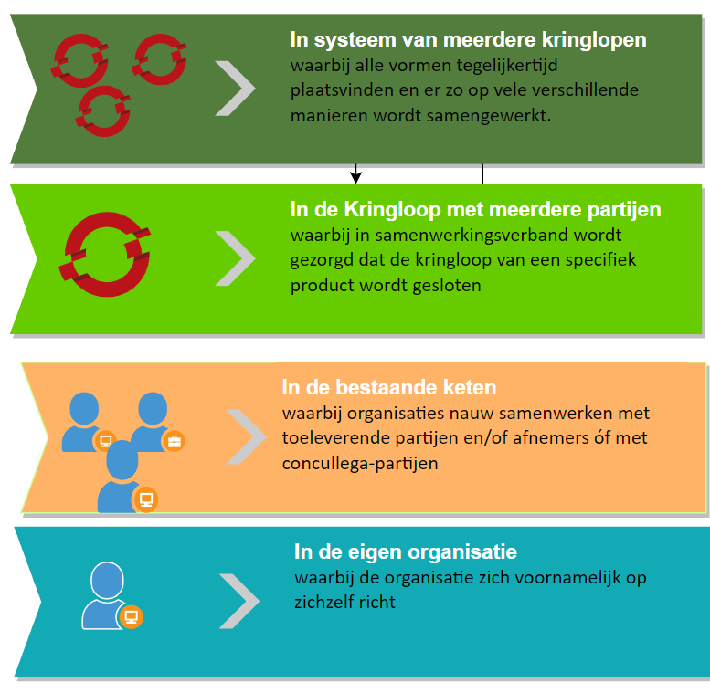
Welke organisatievorm kunt u het beste kiezen om uw ambitie te realiseren?

Volgende

 | Maak een keuze door aan te vinken (1 optie mogelijk):

Ondersteunende processen
Welke ondersteunende processen zijn cruciaal voor de realisatie van uw businessmodel (en heeft u de kennis en capaciteit daarvoor in huis)?

Volgende
 | Maak een keuze door aan te vinken (meerdere opties mogelijk):

Digitalisering Dataficatie

Kwaliteits-bewaking
Retour-logistiek

Ondersteunende Processen

Materiaal bemiddelings-platform
Competenties

Voorraad beheer
Technische infrastructuur

Inrichting (productie)-processen

Verdienmodellen
Welke (mix van) verdienmodellen wordt gekozen die het beste aansluiten op de eerder gemaakte keuzes?
Terug naar het overzicht
 | Maak een keuze door aan te vinken (meerdere opties mogelijk):

Abonnement |  | Circulariteitsbijdrage | Garantie | Marktplaats | Poolen | Veiling

Analytics as a Service |  | Cross-selling | Gebruik reststromen | Onderhoud en inspectie | Produceren op afroep | Verhuur

Barter |  | Data as a Service | Gebruik recyclaten | Open access | Slimme beprijzing | Verkoop

Bounus-malus regeling |  | Deelconcept zonder eigendom | Gedeeld eigendom | Pay per performance | Statiegeld | Verrekenen obv grondstofverbruik

Borgstelling |  | Emissiereductie | Koop-terugkoop | Product as a Service | Toegang geven | Verlengde Levensduur

Compensatie (ETS, boomaanplant) |  | Freemium | Lease | Mobility as a Service | True price | Voucher korting

